Sheet1
Pasākuma anketa
Aizpildīšanas datums: *
Pasākuma organizators ir pilnībā atbildīgs par informāciju, kas tiek norādīta šajā anketā. Šī informācija tiks ievietota SIA Biļešu Serviss biļešu pārdošanas programmā. Ailītes, kas atzīmētas ar sarkanu zvaigznīti *, ir jāaizpilda obligāti.
Organizators:
Uzņēmums *
Reģistrācijas numurs *
Kontaktpersona *
Telefona numurs *
E - pasts *
Publisks e-pasts klientiem *
Grāmatveža e-pasts, kam sūtīt rēķinus *

Informācija par pasākumu
Sadaļa: * |  |  | Ievēro! Izvēlies tikai vienu sadaļu.

Pasākuma nosaukums *
(2 rindas, maksimums 40 simboli vienā rindā) |  | Izmantotie simboli: |  |  | 0

 |  | Izmantotie simboli: |  |  | 0
Pasākuma datums *
Pasākuma laiks * |  | Sākums:
 |  | Beigas:
 |  | Ilgums:
 |  | Pārtraukums:
Ieeja no plkst. *
 | Pasākuma valoda *

Vecuma ierobežojumi * |  |  |  |  | gadiem
Bezmaksas ieeja bērniem * |  |  |  |  | gadiem
Vieta invalīdam ratiņkrēslā *
Cena invalīdam ratiņkrēslā |  |  |  | Eur |  | Eur
Pievienojamo invalīdu vietu skaits
Pasākuma mājas lapas adrese
Pasākuma apraksts latviešu, krievu, angļu valodās * |  | Nosūtiet mums atsevišķu failu: .doc formātā

Pasākuma norises vietas informācija:
Norises vietas nosaukums *
Norises vietas adrese *

Biļetes un pārdošana *:
Vai norises vietai ir sēdvietu plāns? |  |  |  | lūdzam iesniegt numurētu sēdvietu plānu MS excel formātā, ar atzīmētām vietām un cenām, kas tiks ievietotas pārdošanā
Nenumurētu vietu ievietošana pārdošanā |  |  |  | skaits |  | cena
Nenumurētu vietu ievietošana pārdošanā |  |  |  | skaits |  | cena
Nenumurētu vietu ievietošana pārdošanā |  |  |  | skaits |  | cena

Papildus pārdot biļetes arī
Nepieciešams priekš Lietuvas un Igaunijas: |  | Nosaukums angļu val.:

Atlaides (Piemēram, ISIC, studenti, pensionāri, grupas, ģimenes utt): |  | Atlaides apjoms
(Atlaides veids)
(Atlaides veids)
(Atlaides veids)
(Atlaides veids)
(Atlaides veids)

Vizuālie materiāli:
Foto * |  | Pievienot atsevišķu failu. 1 gb., .jpg , 555x800px
Video |  | Interneta links no www.youtube.com.
Organizatora logo |  | Pievienot atsevišķu failu.

IEVĒRO! Ja jums ir kādas citas vajadzības, vēlmes vai piebildes, lūdzu rakstiet to e-pastā, kad sūtīsiet šo anketu.
IEVĒRO! Ja jums būs nepieciešami biļešu skeneri vai izbraukuma tirdzniecība, lūdzu informējiet mūs vismaz 5 dienas iepriekš .
Nosūtiet šo veidlapu savam projektu vadītājam

Biļetes izskats
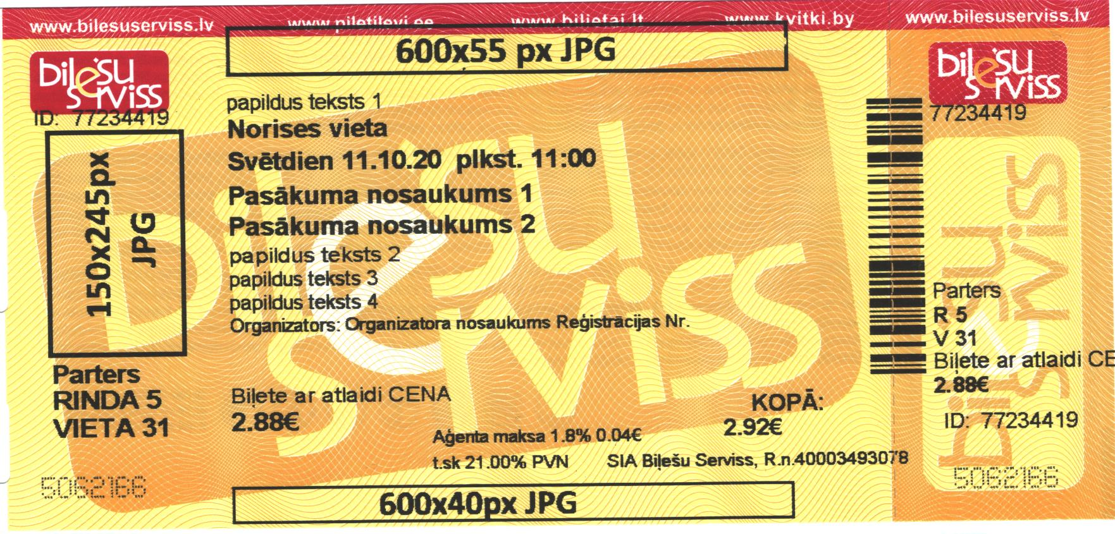 Ievēro! Logo, kuri tiks drukāti uz biļetes ir jābūt JPG formātā un melnā un baltā krāsā. Logo uz i-biļetes var būt krāsains

 |  |  |  |  |  |  | Izmantoto simbolu skaits
Papildus teksts 1 (45 simboli) |  |  |  |  |  |  | 0
*Norises vieta (30 simboli) |  |  |  |  |  |  | 0
*Datums un laiks (40 simboli) |  |  |  |  |  |  | 0
*Pasākuma nosaukums 1 (40 simboli) |  |  |  |  |  |  | 0
Pasākuma nosaukums 2 (40 simboli) |  |  |  |  |  |  | 0
Papildus teksts 2 (45 simboli) |  |  |  |  |  |  | 0
Papildus teksts 3 (45 simboli) |  |  |  |  |  |  | 0
Papildus teksts 4 (45 simboli) |  |  |  |  |  |  | 0
*Organizatora nosaukums un reģistrācijas numurs (45 simboli) |  |  |  |  |  |  | 0
 |  |  |  |  |  |  | 0

